レイアウト
画面仕様 |  | システム名 | ユースケースグループ |  | ユースケース | 作成者 | 作成日 | 更新者 | 更新日
 |  | 航空チケット予約システム | チケット予約サービス |  | フライトの空席状況を照会する | 電電 次郎 | 2014-01-01

画面名 | TOP空席照会画面 |  | 画面ID | B101

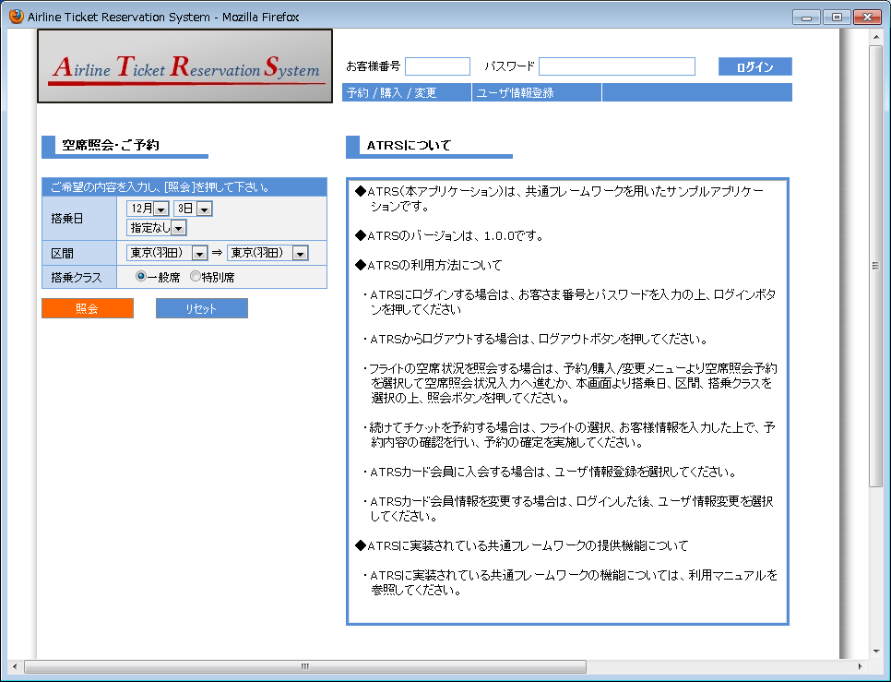

TOP空席照会画面
（TOP画面にインクルードされている）

1

2
3
4
5
6

7

8
9

